คำอธิบาย
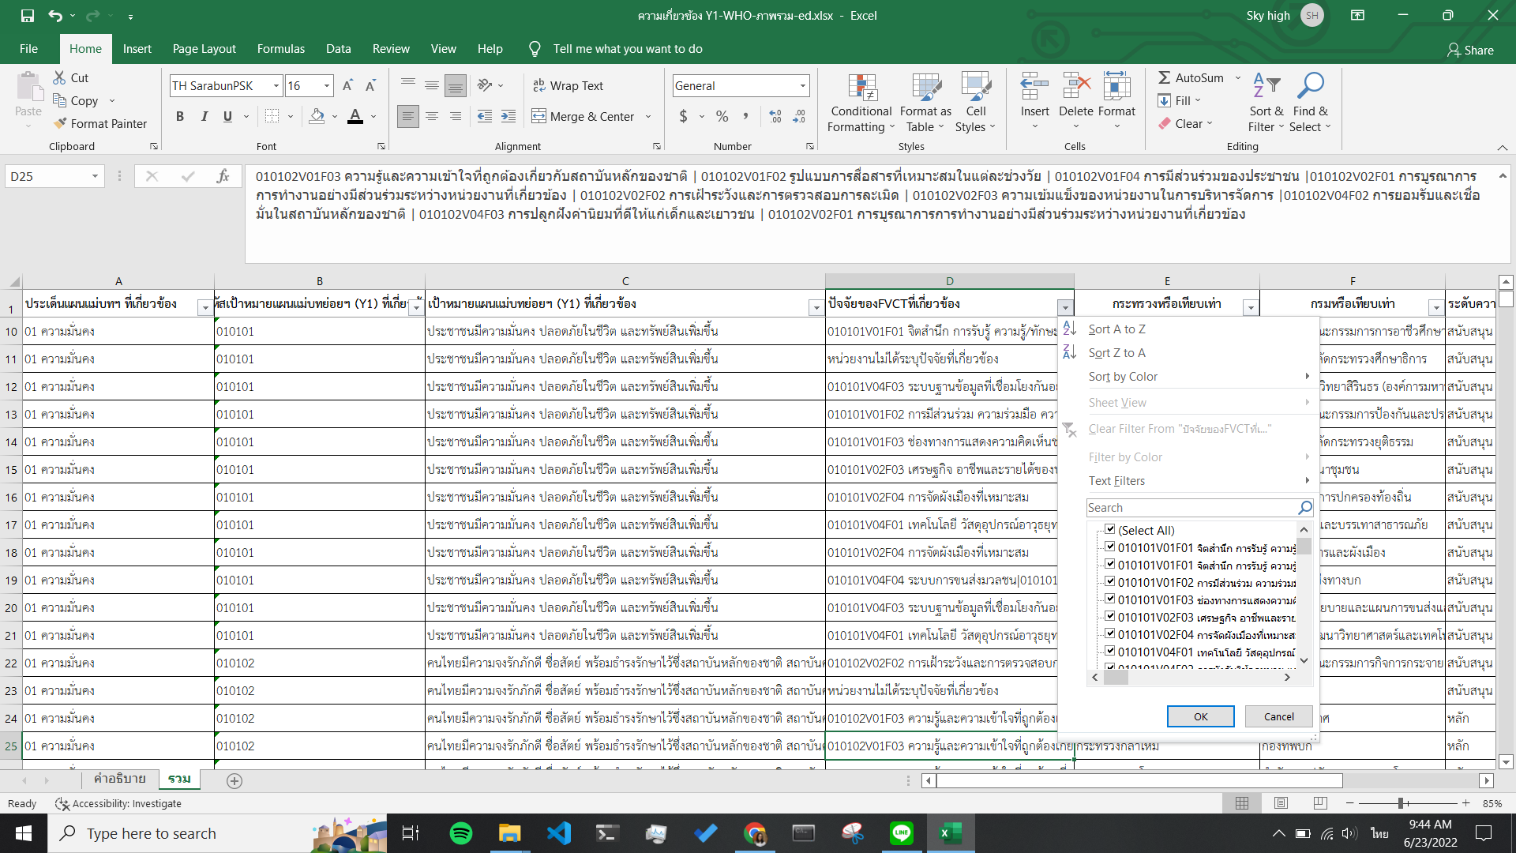
 | ในไฟล์นี้จะนำเสนอความเกี่ยวข้องของเป้าหมายแผนบทย่อยฯ (Y1) กับองค์ประกอบและปัจจัย (FVCT) ในมิติของประเด็นแผนแม่บทฯ และ ประเด็นแผนแม่บทย่อยฯ (Y1) ที่เกี่ยวข้อง
 | ในsheet ความเกี่ยวข้อง ประกอบไปด้วย 7 column ดังนี้
Column | หัวข้อ | รายละเอียดข้อมูล
A | ประเด็นแผนแม่บทฯ ที่เกี่ยวข้อง | ประกอบด้วย ประเด็นแผนแม่บทฯ ทั้ง 23 ประเด็น
B | รหัสเป้าหมายแผนแม่บทย่อยฯ (Y1) ที่เกี่ยวข้อง | ประกอบด้วย รหัสเป้าหมายแผนแม่บทย่อยฯ (Y1) ทั้ง 140 รหัสเป้าหมาย
C | เป้าหมายแผนแม่บทย่อยฯ (Y1) ที่เกี่ยวข้อง | ประกอบด้วย ชื่อเป้าหมายแผนแม่บทย่อยฯ (Y1) ทั้ง 140 เป้าหมายแผนแม่บทย่อยฯ (Y1)
D | ปัจจัยของFVCTที่เกี่ยวข้อง* | ประกอบด้วย ปัจจัยของห่วงโซ่คุณค่าฯ ภายใต้เป้าหมายแผนแม่บทย่อยฯ (Y1) - ซึ่งกรณีหน่วยงานระบุปัจจัยที่เกี่ยวข้องไว้มากกว่า 1 ปัจจัยให้กดขยาย เพื่อเรียกดูข้อมูลปัจจัยที่เกี่ยวข้องทั้งหมด - หากต้องการเรียกดูข้อมูลความเกี่ยวข้องเฉพาะปัจจัยใดปัจจัยหนึ่ง สามารถ Filter โดยขอให้คลิก List เลือกทุกรายการของปัจจัยนั้น ๆ
E | กระทรวงหรือเทียบเท่า | ประกอบไปด้วยหน่วยงานระดับกระทรวงหรือเทียบเท่า
F | กรมหรือเทียบเท่า | ประกอบไปด้วยหน่วยงานระดับกรมหรือเทียบเท่า
G | ระดับความเกี่ยวข้อง | ประกอบไปด้วยระดับความเกี่ยวข้องของหน่วยงานต่อเป้าหมายแผนแม่บทย่อยฯ (Y1) โดยมีดังนี้ - หลัก - สนับสนุน
*** ทั้งนี้ กรณีที่หน่วยงานไม่ได้แจ้งความเกี่ยวข้อง กับ เป้าหมายแผนแม่บทย่อย (Y1) ในทุกช่องของตารางข้อมูลจะแสดงข้อความ "หน่วยงานไม่ได้ระบุความเกี่ยวข้อง"

